CollectiveAccess
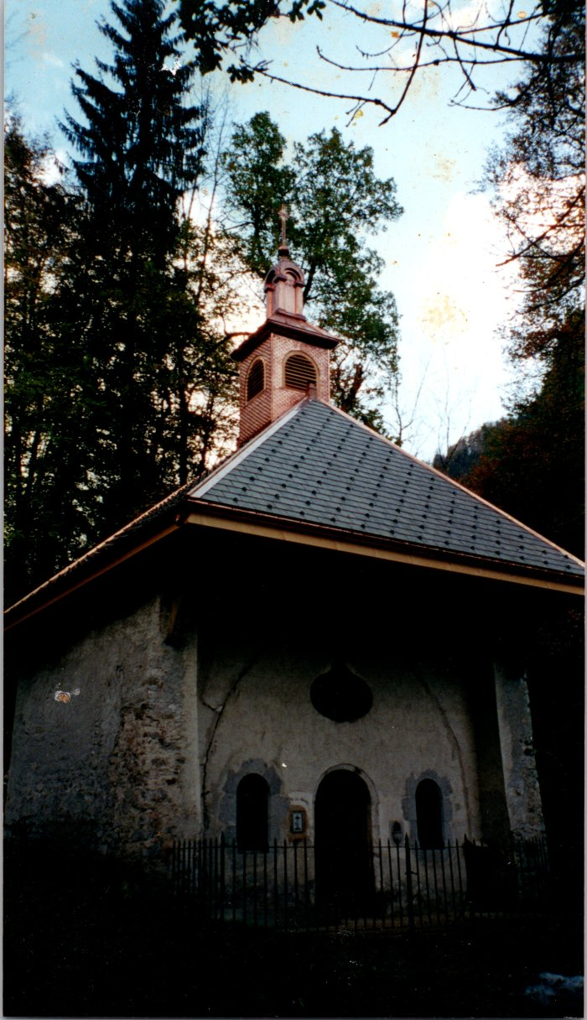
Image | Object | Description | Date
 | Photo du nouveau clocher de la chapelle de Salmoiry (54-007) | Photo du nouveau clocher de la chapelle de Salmoiry fait par Joseph Ducroz
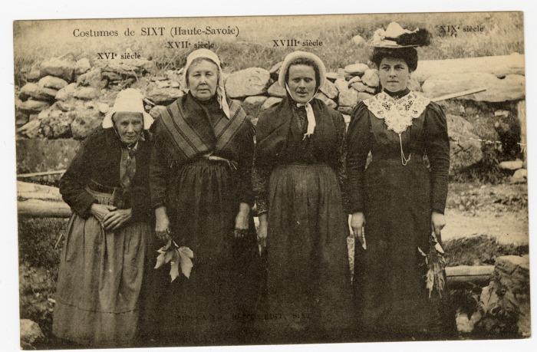 | Costumes de Sixt à travers les siècles (XVIe au XIXe) (56-052) | Costumes de Sixt à travers les siècles (XVIe au XIXe) Cette photographie de Pierre au Merle est construite de toute pièce, toutes les pièces de costumes représentées existaient à cette date. L'une des seule différence marquante est la coiffe reflétant la chronologie.
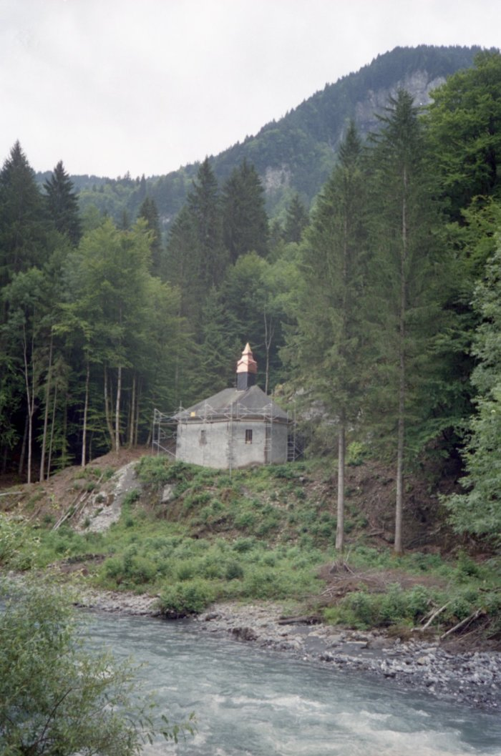
 | Photos de la rénovation du clocher de la chapelle Notre Dame des Grâces (7-024) | Photos de la rénovation du clocher de la chapelle Notre Dame des Grâces
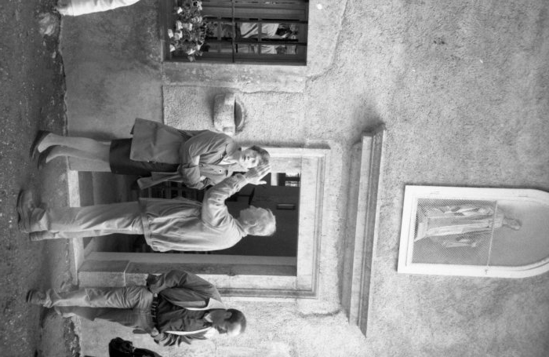 | Photos à la chapelle de Notre Dame des Grâces (7-025) | Photos à la chapelle de Notre Dame des Grâces

